Hoja1
2023-07-03 13:08:03

BUENOS AIRES luquearti@gmail.com
BUENOS AIRES luquecarlos@speedy.com.ar
____________________________________________________________________________________
"RETEN a RODILLO”
“Hierro ZINCADO”
“p/Muebles y Alacenas"
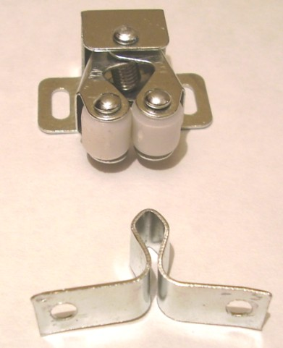

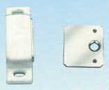

COD. | DESCRIPCION | PRECIO
RI-1111 | RETEN a RODILLO HºZincado 32mm. | $ 88.11 | c/u
RI-1100 | RETEN MAGNETICO SIMPLE BLANCO 32mm. | $ 169.68 | c/u

ENVASE: Bolsa x 25 unidades
PRECIO: Por C/U

T

